Sheet1
需求分析
 | QQ账号:6-10位自然数

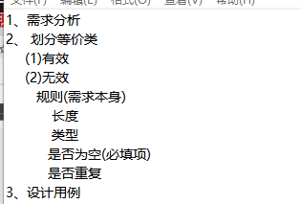

划分等价类
 |  | 有效等价类 | 有效数据 | 无效等价类
 | QQ账号:6-10位自然数 | 6-10位自然数 | 123456 | 长度小于6位 | 12345
 |  |  |  | 长度大于10位 | 12345678910
 |  |  |  | 非自然数-字母 | abcdef
 |  |  |  | 非自然数-字符 | $@%^&*
 |  |  |  | 非自然数-汉字 | 中国
 |  |  |  | 非自然数-小数 | 2.123
 |  |  |  | 不输入

设计用例
 |  | 用例编号 | 测试模块 | 测试标题 | 优先级 | 前置条件 | 测试数据 | 执行步骤 | 预期结果
 |  | QQ-001 | QQ | 输入6-10位自然数,QQ号正确 | P1 | 网络正常 | 123456 | 1、打开QQ 2、输入QQ账号 | QQ账号正确
 |  | QQ-002 | QQ | 输入长度小于6位自然数时,QQ错误 | P2 | / | 12345 | 1、打开QQ 2、输入QQ账号 | QQ账号错误

